画面サイズ仕様
画面サイズ仕様

 | ▽1画面あたりのブロック数

 |  | 1 |  | ←縦 120px, 横120px

 | ▽1画面あたりのピクセルサイズ
 |  |  | 1 | 2 | 3 | 4 | 5 | 6 | 7 | 8 | 9 | 10 | 11 | 12 | 13 | 14 | 15 | 16

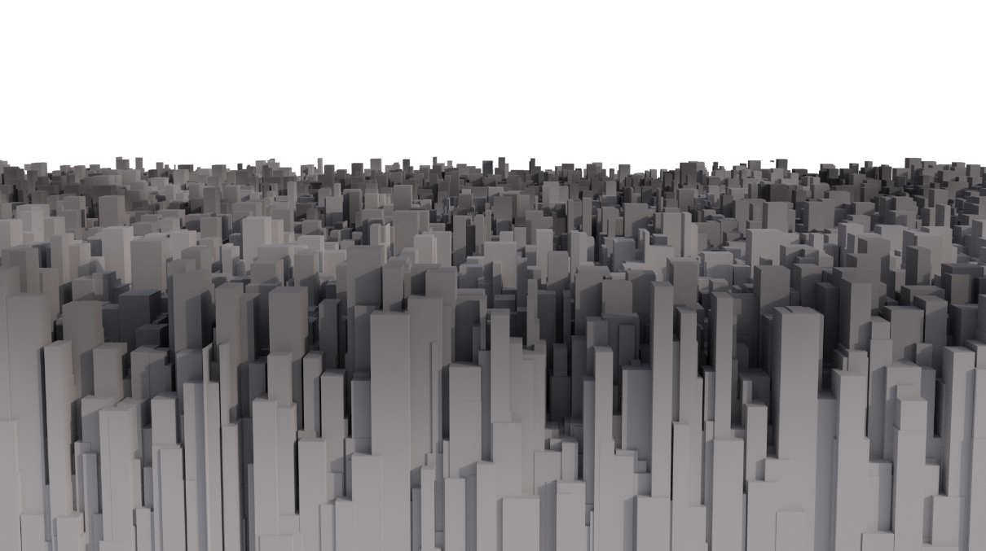
 | 1
 | 2
 | 3
 | 4
 | 5 |  |  |  |  |  |  |  |  |  |  |  |  |  |  |  |  |  | 1080px
 | 6
 | 7
 | 8
 | 9

 |  |  |  |  |  |  |  |  | 1920px

 | ▽ステージ幅
 |  |  | 1 | 2 | 3 | 4 | 5 | 6 | 7 | 8 | 9 | 10 | 11 | 12 | 13 | 14 | 15 | 16
上層
 | 1
 | 2
 | 3
 | 4
 | 5
 | 6
 | 7
 | 8
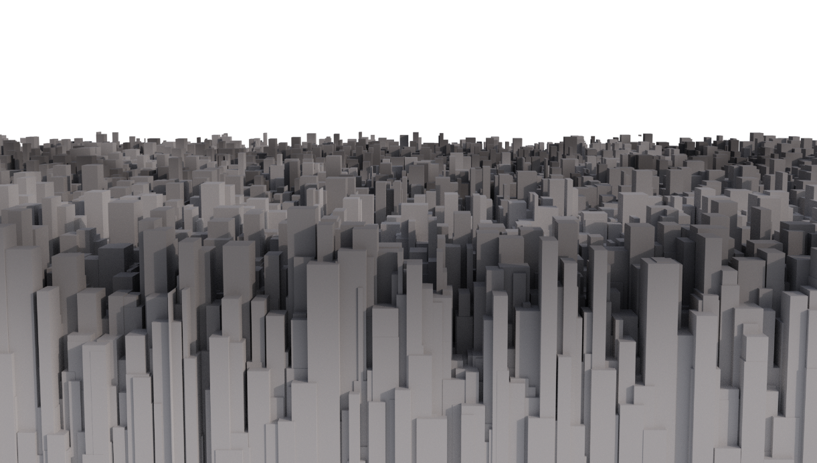
 | 9
 | 10
 | 11
 | 12
 | 13
 | 14
 | 15
 | 16
 | 17
 | 18
下層
 | 19
 | 20
 | 21
 | 22
 | 23
 | 24
 | 25
 | 26
 | 27

プレイヤー仕様
プレイヤー仕様

 | ▽操作

 |  | 役割 |  |  |  |  | 入力ボタン |  |  |  |  |  | 概要
 |  | 左右移動 |  |  |  |  | A(左)・D(右)
 |  | ジャンプ |  |  |  |  | SPACE |  |  |  |  |  | 5マス分ジャンプ (α版が凡そ9マス分ジャンプとかなり高く飛んでるので) |  |  |  |  |  |  |  |  |  |  | ←ジャンプ高度変えられるようお願いします

 |  | 糸の発射 |  |  |  |  | 右クリック長押し |  |  |  |  |  | マウスカーソルのある方向へ糸を発射

 |  | 振り子ジャンプ切り替え ↑ |  |  |  |  | マウスホイールクリック |  |  |  |  |  | スパイダーマンのように飛べるようになります |  |  |  |  |  |  |  |  |  |  | ←マウスホイールだと操作感悪いかもなので変更の可能性あり

 |  | ↓ 直線的ジャンプ切り替え |  |  |  |  | マウスホイールクリック |  |  |  |  |  | 立体起動装置のように飛べるようになります

 |  | 納豆混ぜモード |  |  |  |  | 右クリック+左クリック |  |  |  |  |  | ジャンプ判定時に右左クリック同時押しでモード移行

 |  | ▽プレイヤー

 |  |  | 3
 |  |  | 2 |  |  |  | ←2マス程度の大きさです
 |  |  | 1
 |  |  | 0 | 1 | 2 | 3

 |  | ▽ジャンプ




 |  |  | ＞高さ
 |  |  |  |  |  |  |  | 5 | 5 |  |  |  | ジャンプの高さ
 |  |  |  |  |  |  |  | 4 | 4 |  |  |  | 最大5マス目まで登れる |  |  |  |  |  |  | ★調整できるようにお願いします

 |  |  |  |  |  |  |  | 3 | 3
 |  |  |  |  |  |  |  | 2 | 2
 |  |  |  |  |  |  |  | 1 | 1
 |  |  |  | 0 | 1 | 2 | 3 | 4 | 5 | 6 | 7 | 8


 |  |  | >幅
 |  |  |  |  |  |  |  |  |  |  |  |  |  |  |  |  | ジャンプの幅
 |  |  |  |  |  |  |  |  |  |  |  |  |  |  |  |  | 最大7マス目まで飛べる |  |  |  |  |  | ★調整できるようにお願いします

 |  |  |  | 0 | 1 | 2 | 3 | 4 | 5 | 6 | 7 | 8 | 9 | 10

 |  | ▽糸の発射

 |  |  |  |  |  |  |  |  |  |  |  | 0 | 1 | 2 | 3

 |  |  |  |  |  |  |  |  |  |  |  |  |  |  |  |  |  |  |  | 発射角度 |  |  |  |  |  |  | ※射程はカテゴリ:納豆ゲージ を参照
 |  |  |  |  |  |  |  |  |  |  |  |  |  |  |  |  |  |  |  | 長押ししている間マウスの方向へ真っ直ぐ飛びます |  |  |  |  |  |  | まだ作ってない、待ってて


 |  |  |  |  |  |  |  |  |  |  |  |  |  |  |  |  |  |  |  | 糸が切れる条件①
 |  |  |  |  |  |  |  |  |  |  |  |  |  |  |  |  |  |  |  | 長押しを解除すると糸が切れます

 |  |  | 0 | 1 | 2 | 3

 |  | ▽振り子ジャンプ

 |  |  |  |  |  |  |  |  |  |  |  |  | 0 | 1 | 2 | 3
 |  |  |  |  |  |  |  |  |  |  |  |  |  |  |  |  |  |  |  |  |  |  |  |  |  | 振れる幅
 |  |  |  |  |  |  |  |  |  |  |  |  |  |  |  |  |  |  |  |  |  |  |  |  |  | 糸を発射した地点と着弾した地点を参照します


 |  |  |  |  |  |  |  |  |  |  |  |  |  |  |  |  |  |  |  |  |  |  |  |  |  | 糸が切れる条件②
 |  |  |  |  |  |  |  |  |  |  |  |  |  |  |  |  |  |  |  |  |  |  |  |  | ← | 糸が繋がっていてかつ、空中判定でジャンプを押すと 空中でジャンプして糸が切れます

 |  |  |  |  |  |  | 1 | 2 | 3 | 4 | 5 | 6 | 7 | 8 | 9 | 10 | 11 | 12 | 13 | 14 | 15 | 16

 |  | ▽直線的ジャンプ

 |  |  |  |  |  |  |  |  |  |  |  |  | 0 | 1 | 2 | 3

 |  |  |  |  |  |  | 1 | 2 | 3 | 4 | 5 | 6 | 7 | 8 | 9 | 10 | 11 | 12 | 13 | 14 | 15 | 16

バンジージャンプ
バンジージャンプ → リザルト


1
 | 番号 | 名前 | 説明 | 期日 | 済み | 担当1 | 担当2 | 担当3
 | 1 | 落下アニメーション | Aキー:落下アニメーションでゲーム開始 (人はもう四角ポリゴンでいいです) | 2021-10-29 | 〇 | 中村 |  | フリー枠
 | 2 | 下へ消えたら | プレイヤーが下へ消えたらバンジー本番へシーン遷移してください | 2021-10-29 | 〇 | 中村 |  | フリー枠
 | 3 | 遷移後のエントリー | 中央辺りからプレイヤーを落下させてください。プロトタイプなので下に90度落ちる感じでOK | 2021-10-29 | 〇 | 米田 |  | フリー枠
 | 4 | Aキーで跳ねる | Aキー:プレイヤーが跳ねます。プロトなので真上に90度、プレイヤー3人分程度上昇の後、再び落下でOK | 2021-10-29 | 〇 | 米田 |  | フリー枠
 | 5 | 納豆の糸の挙動 | プレイヤーの動きに合わせて長さが変わります 曲げる必要はなく、真っ直ぐな糸が伸び縮みすればOK | 2021-10-29 |  | 大栗 |  | フリー枠
 | 5 | 納豆の糸の耐久 | 3回跳ねたら⑤の糸が消失してプレイヤーが90度下に落下します。 | 2021-10-29 |  | 大栗 |  | フリー枠
 | 6 | 奈落 | プレイヤーが糸のない状態で奈落に落ちたらリザルト表示 | 2021-10-29 |  | 米田 |  | フリー枠
 | 7 | リザルト | Aキーでタイトルへ飛んでください
2

バンジー本番
3
5

PUSH!!
 |  | 草案そのままだとプレイヤーの大きさに対して画面の大きさが足りなさすぎるね…(今更)
 |  | 画面の上端から下端までプレイヤーを4人分(8m)想定で作っていきましょう
A
4

プレイヤーの身長は200cm
6

リザルト画面

糸を飛ばす処理
糸を飛ばす処理

2
ゲーム画面イメージ図
 |  |  | 目次
 |  |  | 番号 | 名前 | 済み | 期日 | 担当
1
3
 |  |  | 1 | 糸の発射について |  | 2021-11-02 | 安藤
 |  |  | 2 | 糸が引っかかる金具 |  | 2021-11-02 | 安藤
 |  |  | 3 | 飛ぶ時の挙動 |  | 2021-11-04 | 未定
4
 |  |  | 4 | 壁&床の判定 |  | 2021-11-02 | 柳澤
 |  |  | 4 | マップデータ |  | 2021-11-04 | 柳澤

糸の発射について&引っかかる金具 |  | 安藤

2
 |  |  | ①糸の発射位置
 |  |  | プレイヤーの中心辺りから糸が出ます

1
 |  |  | ②糸の発射位置
 |  |  | クリックしたらプレイヤーからその座標に向かって糸が伸びます
 |  |  | (プレイヤーとクリックした位置とって上手い事処理してください(?????))
 |  |  | 飛ばせる糸の長さは今は無限でいいですが、後々変更するので数値いじくれるようにして頂けると◎

 |  |  | ②金具
 |  |  | 飛んだ先に金具があり、接触すればその位置で糸が止まります
 |  |  | 飛んでる糸と金具に接触判定つけてあげる必要がありそうだね？？？？

飛ぶ時の挙動

1
 |  |  | ①糸の着弾位置とプレイヤーの位置関係
 |  |  | 糸の着弾位置を中心として、糸の発射位置との距離を取ります

2
 |  |  | ②糸の可動域
 |  |  | 中心点から伸びる線を反転したところまでが糸の可動域(?)です

地面&壁の判定 | 柳澤

 |  |  | ①糸との接触
 |  |  | 壁や床などの金具がない部分に接触した場合、糸が消失します
 |  |  | 接触判定は作って、そこに糸がぶつかったら糸が消える感じで

1
 |  |  | プレイヤーと地面壁
 |  |  | 言わずもがな接触判定があり、ぶつかると止まります

ゲームループ
ゲームループ遷移図(本番)
タイトル

ステージ選択

ゲームシーン

リザルト

混ぜ混ぜタイム
納豆まぜまぜタイム

1
残り:9.83秒
ゲーム画面イメージ
 | 番号 | 名前 | 説明 | 担当 | 担当2 | 期日 | 済み
 | 1 | 残り時間 | とりあえず10秒で。0になったらTIME UP 表示してシーン遷移 | 大栗 |  | 2021-10-24 | 〇
 | 2 | ガイドライン | 試作では表示しなくて大丈夫です
3
 | 3 | 納豆回転 | 試作では納豆を5つくらい表示。ドラッグで右回りすればOK | 安藤 | 柳澤 | 2021-10-24 | 〇

2

